フロー図
スラリー給液ライン

スラリー循環ライン

※精製セントルの満杯計が作動すると
給液→循環ラインへ切り替わる。

※前工程である予備晶析をZK-05で行い、
予備晶析品をZK-19,ZK-18へ2分割し
本晶析を行っており、ZK-19内に入ったスラリー
のみ冷却温度を逸脱した。
ZK-18内のスラリーは問題なし。

精製セントル

ZK-18
本晶析槽
ZK-19
本晶析槽

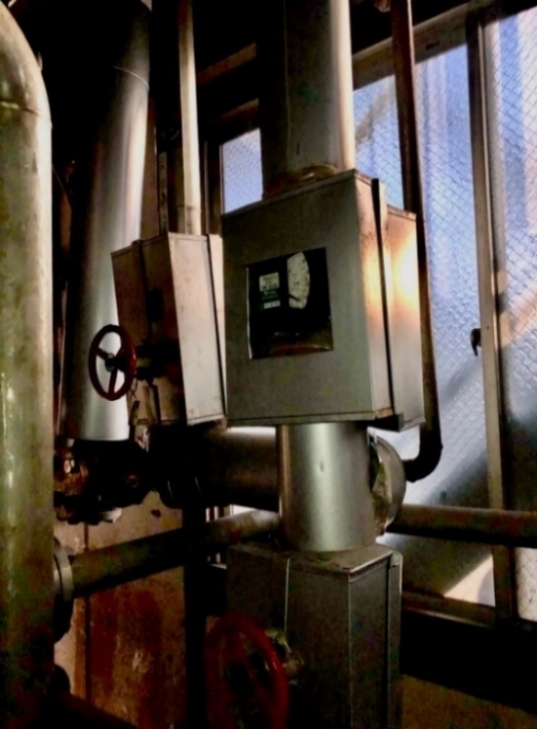
ZK-19
ジャケット行き
ブライン

ブライン入りバルブ
閉め忘れ。

本晶析のブラインバルブは
通常、内温30℃到達を確認後、
バルブを閉止し本晶析を終了させ
セントルへチャージを開始する。

ブロックフロー
ウラシル工程ブロックフロー

 | 仕込み

 | 脱泡

 | 滴下反応

 | 脱泡

 | 熟成

 | 冷却

 | 粗製セントル

粗製工程
粗製湿品

精製工程
2分割
 | 仕込み

 | 溶解

 | 脱色

 | 中和(PH確認)

 | 濾過 | 廃活性炭

2分割
 | 予備晶析
ZK-19内スラリー
温度逸脱あり
ZK-18内スラリー
温度逸脱無し

 | 本晶析 | 本晶析

 | 循環 | 循環

 | 精製セントル

 | 精製湿品

晶析トレンド
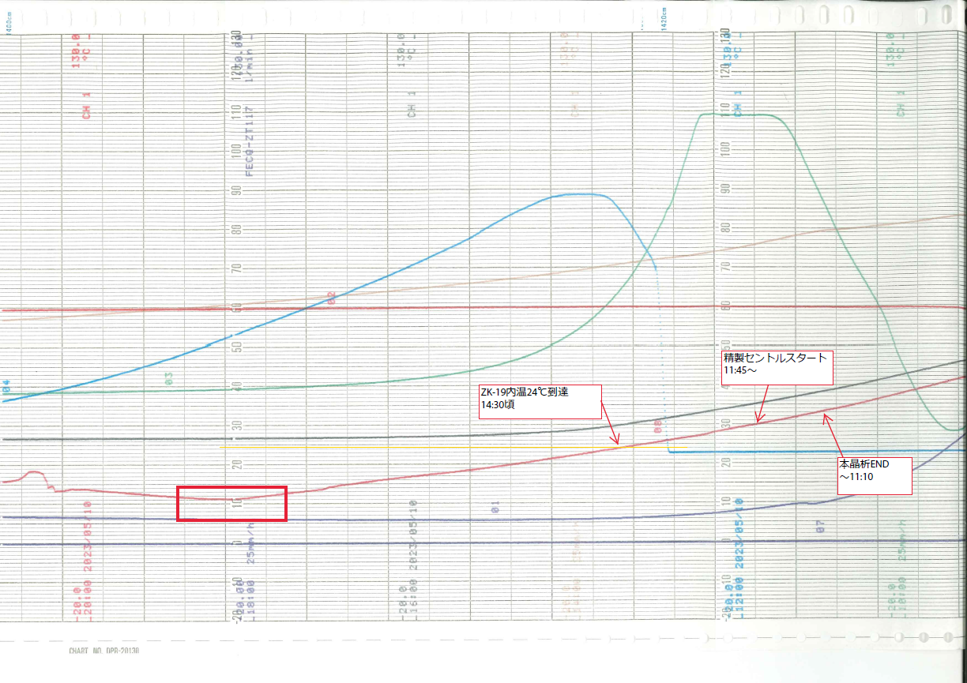

指図書
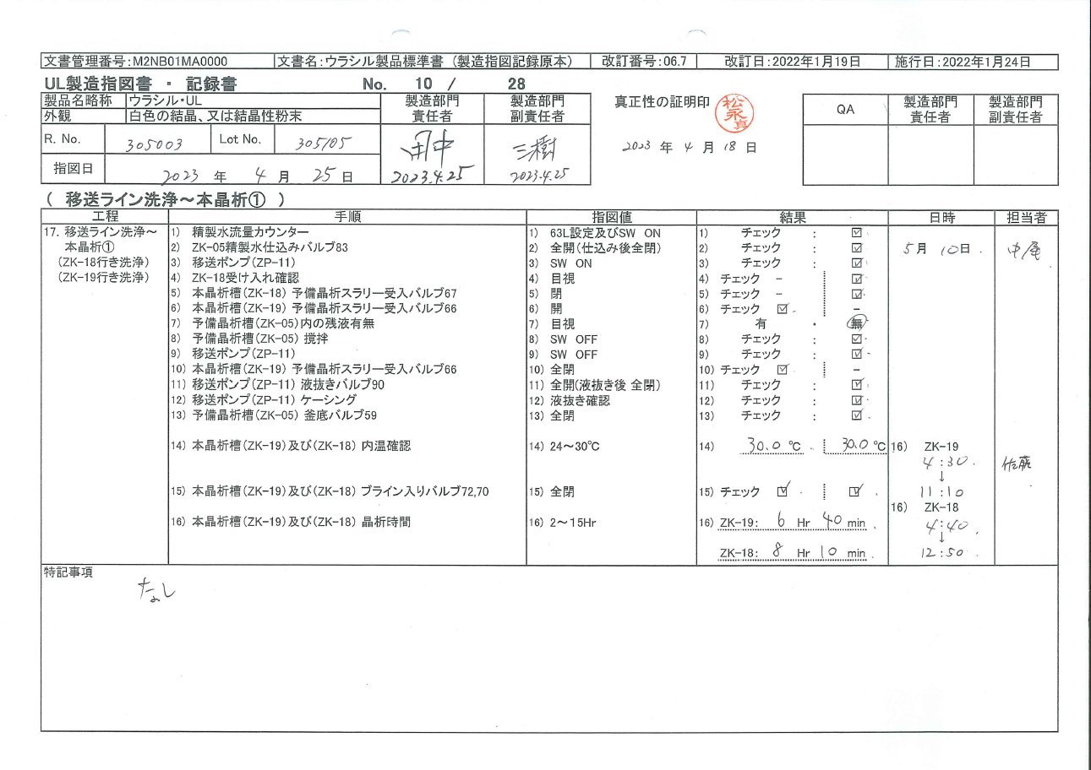
指図書

波及性確認(QA相談)
ウラシル本晶析槽内温逸脱による波及性確認

 |  |  | 粗製湿品 R.No.305003
R.No.305003-①
R.No.305003-②

2分割
2分割
 |  | 予備晶析 |  | 予備晶析
温度逸脱
ZK-19
ZK-18
ZK-19
ZK-18
 | 本晶析 | 本晶析 |  | 本晶析 | 本晶析

 | 精製セントル

Ｂ：バスケット
 | 精製湿品 |  |  | 精製湿品
 | 305003-①(ZK-19) １B、２B、３B |  |  | 305003-②(ZK-19) １B、２B
 | 305003-①(ZK-18) ４B、５B |  |  | 305003-②(ZK-18) ３B、４B
QAへ相談、確認した事項
・赤字記載の精製湿品は逸脱発生及び波及性を確認した精製湿品として区分け識別し、ナウターへは仕込まない。
・精製系を熱水、次亜洗浄し、当バッチとの縁切りを実施。

チェックシート(ZK-19)運用案
本シートの運用は再発防止対策として採用しない。

バルブ名称（UL ZK-19 ブライン入りバルブ）
日付 | 担当 | RNo | 本晶析 | バルブ状態チェック |  | バルブ状態ダブルチェック |  |  | 備考
 |  |  |  | 時間 | バルブ状態チェック | 担当者 | 時間 （30min以内） | バルブ状態チェック
 |  |  | 本晶析開始 |  | □ 開 |  |  | □ 開
 |  |  | 本晶析終了 |  | □ 閉止 |  |  | □ 閉止
 |  |  | 本晶析開始 |  | □ 開 |  |  | □ 開
 |  |  | 本晶析終了 |  | □ 閉止 |  |  | □ 閉止
 |  |  | 本晶析開始 |  | □ 開 |  |  | □ 開
 |  |  | 本晶析終了 |  | □ 閉止 |  |  | □ 閉止
 |  |  | 本晶析開始 |  | □ 開 |  |  | □ 開
 |  |  | 本晶析終了 |  | □ 閉止 |  |  | □ 閉止
 |  |  | 本晶析開始 |  | □ 開 |  |  | □ 開
 |  |  | 本晶析終了 |  | □ 閉止 |  |  | □ 閉止
 |  |  | 本晶析開始 |  | □ 開 |  |  | □ 開
 |  |  | 本晶析終了 |  | □ 閉止 |  |  | □ 閉止
 |  |  | 本晶析開始 |  | □ 開 |  |  | □ 開
 |  |  | 本晶析終了 |  | □ 閉止 |  |  | □ 閉止
 |  |  | 本晶析開始 |  | □ 開 |  |  | □ 開
 |  |  | 本晶析終了 |  | □ 閉止 |  |  | □ 閉止
 |  |  | 本晶析開始 |  | □ 開 |  |  | □ 開
 |  |  | 本晶析終了 |  | □ 閉止 |  |  | □ 閉止
 |  |  | 本晶析開始 |  | □ 開 |  |  | □ 開
 |  |  | 本晶析終了 |  | □ 閉止 |  |  | □ 閉止
 |  |  | 本晶析開始 |  | □ 開 |  |  | □ 開
 |  |  | 本晶析終了 |  | □ 閉止 |  |  | □ 閉止
 |  |  | 本晶析開始 |  | □ 開 |  |  | □ 開
 |  |  | 本晶析終了 |  | □ 閉止 |  |  | □ 閉止
 |  |  | 本晶析開始 |  | □ 開 |  |  | □ 開
 |  |  | 本晶析終了 |  | □ 閉止 |  |  | □ 閉止
 |  |  | 本晶析開始 |  | □ 開 |  |  | □ 開
 |  |  | 本晶析終了 |  | □ 閉止 |  |  | □ 閉止
 |  |  | 本晶析開始 |  | □ 開 |  |  | □ 開
 |  |  | 本晶析終了 |  | □ 閉止 |  |  | □ 閉止
 |  |  | 本晶析開始 |  | □ 開 |  |  | □ 開
 |  |  | 本晶析終了 |  | □ 閉止 |  |  | □ 閉止
 |  |  | 本晶析開始 |  | □ 開 |  |  | □ 開
 |  |  | 本晶析終了 |  | □ 閉止 |  |  | □ 閉止
 |  |  | 本晶析開始 |  | □ 開 |  |  | □ 開
 |  |  | 本晶析終了 |  | □ 閉止 |  |  | □ 閉止

